Sheet1
Berikut adalah hasil pengujian (sepuluh pengujian per paramater) empat tipe traffic light policy (Fixed Policy Cycle, Random, Longest Que, dan MDP) dengan tiga macam parameter kepadatan jalur berdasarkan Spawn Rate yaitu 0.135 (kepadatan Rendah), 0.25 (kepadatan Sedang), dan 0.4 (kepadatan Tinggi) .

Infrastruktur yang digunakan dalam pengujian, memiliki enam node untuk spawn kendaraan dan dua junction, masing-masing junction memiliki empat jalur masuk dan empat jalur keluar.

-= Keterangan Traffic Light Policy =-
- Fixed Policy Cycle : policy yang digunakan pada lampu lalu lintas pada umumnya, urutan merah-hijau yang tetap (loop)
- Random : urutan merah-hijau yang acak.
- Longest Que : satu junction memberikan prioritas menghijaukan satu jalur yang mengantri dengan kepadatan tertinggi.
- MDP : MDP yang digunakan memiliki state berdasarkan segmen kepadatan jalur yaitu Low, Medium, dan High. Sehingga state yang terbentuk adalah susunan kombinasi kepadatan segmen jalur dimana jumlah segmen pada satu state per junction sesuai dengan jumlah jalur, misalnya dalam satu junction terdapat empat jalur, maka kemungkinan state nya adalah LLLL, MHLL, HHHH,... dll. Dan diambil action untuk menghijaukan salah satu jalur berdasarkan current state.
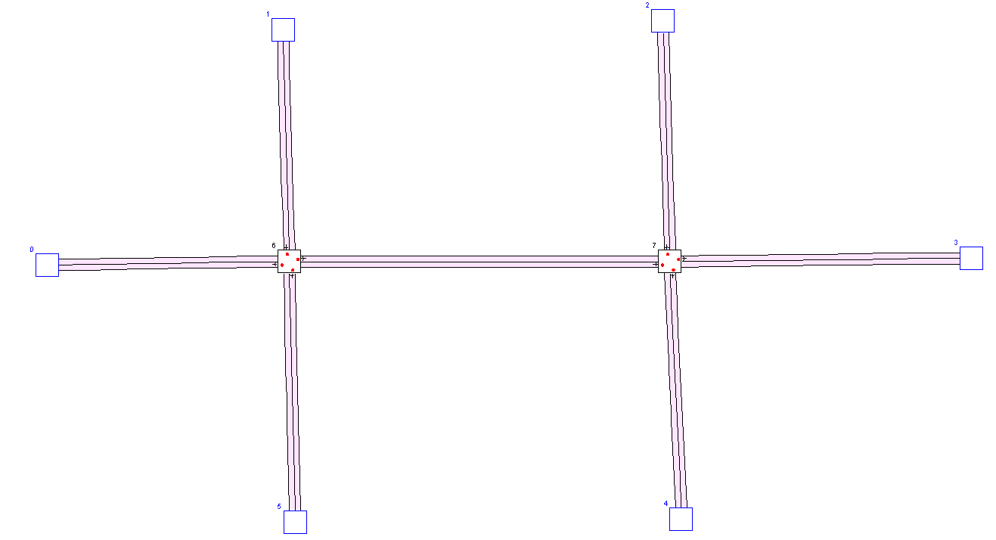

AJWT (Spawn Rate Car = 0.135)
ATWT (Spawn Rate Car = 0.135)

Tabel Average Junction Waiting Time (Spawn Rate Car = 0.135) |  |  |  |  | Tabel Average Trip Waiting Time (Spawn Rate Car = 0.135)
No | Traffic Policy |  |  |  | No | Traffic Policy
 | Fixed Policy Cycle | Random | Longest Que | MDP |  | Fixed Policy Cycle | Random | Longest Que | MDP
1 | 14.368061 | 39.491360 | 5.899786 | 22.934582 | 1 | 23.274597 | 61.908470 | 9.671404 | 36.821243
2 | 13.602720 | 34.972157 | 6.175841 | 23.609495 | 2 | 22.207933 | 53.985070 | 10.141053 | 37.661488
3 | 13.520290 | 35.591490 | 5.880556 | 23.727910 | 3 | 21.968040 | 57.768524 | 9.689699 | 37.723420
4 | 11.866801 | 58.856243 | 6.067144 | 22.566786 | 4 | 19.131690 | 100.242714 | 9.922212 | 36.539932
5 | 14.813868 | 42.066715 | 6.102552 | 23.483727 | 5 | 23.733582 | 69.278750 | 9.989644 | 37.723858
6 | 16.904920 | 32.586098 | 5.904512 | 23.689829 | 6 | 27.113184 | 51.577110 | 9.659011 | 37.839188
7 | 14.230169 | 35.716750 | 6.101980 | 23.536715 | 7 | 22.991714 | 57.709540 | 10.011048 | 37.892673
8 | 13.704828 | 36.193504 | 6.030958 | 23.606157 | 8 | 22.028385 | 58.232227 | 9.908715 | 37.690150
9 | 11.957522 | 32.543100 | 5.953814 | 24.297478 | 9 | 19.383356 | 53.016094 | 9.744885 | 38.742664
10 | 13.100177 | 27.395430 | 5.977581 | 23.121470 | 10 | 21.233220 | 43.613647 | 9.780012 | 37.097330
Average | 13.806936 | 37.541285 | 6.009472 | 23.457415 | Average | 22.306570 | 60.733215 | 9.851768 | 37.573195

AJWT (Spawn Rate Car = 0.25)
ATWT (Spawn Rate Car = 0.25)
Tabel Average Junction Waiting Time (Spawn Rate Car = 0.25) |  |  |  |  | Tabel Average Trip Waiting Time (Spawn Rate Car = 0.25)
No | Traffic Policy |  |  |  | No | Traffic Policy
 | Fixed Policy Cycle | Random | Longest Que | MDP |  | Fixed Policy Cycle | Random | Longest Que | MDP
1 | 82.370920 | 110.874360 | 49.104650 | 43.558460 | 1 | 314.294220 | 775.825900 | 159.519560 | 118.481620
2 | 81.049050 | 112.961980 | 49.844414 | 37.952880 | 2 | 267.212500 | 722.089300 | 193.384230 | 115.578230
3 | 84.020870 | 110.904060 | 46.669690 | 37.643080 | 3 | 321.909880 | 674.429140 | 142.828870 | 112.089810
4 | 86.487980 | 120.541260 | 50.253193 | 38.272670 | 4 | 310.410130 | 815.843440 | 151.309970 | 118.452260
5 | 83.067670 | 108.934586 | 51.483390 | 41.908657 | 5 | 234.353410 | 729.194300 | 181.499910 | 96.064420
6 | 85.267120 | 104.157090 | 50.432022 | 42.463978 | 6 | 335.085080 | 766.647800 | 145.674730 | 110.261110
7 | 85.499435 | 102.597435 | 48.026478 | 38.407536 | 7 | 316.073700 | 703.923900 | 149.828780 | 100.397600
8 | 88.381490 | 102.675650 | 49.589010 | 49.337708 | 8 | 376.568100 | 723.996300 | 181.338940 | 131.197980
9 | 85.568110 | 103.191640 | 49.437580 | 41.927795 | 9 | 317.100000 | 728.255070 | 153.441650 | 116.497450
10 | 85.400660 | 107.704950 | 49.302450 | 42.925976 | 10 | 320.589800 | 724.632140 | 139.341500 | 171.912100
Average | 84.711331 | 108.454301 | 49.414288 | 41.439874 | Average | 311.359682 | 736.483729 | 159.816814 | 119.093258

AJWT (Spawn Rate Car = 0.4)
AJWT (Spawn Rate Car = 0.4)
Tabel Average Junction Waiting Time (Spawn Rate Car = 0.4) |  |  |  |  | Tabel Average Trip Waiting Time (Spawn Rate Car = 0.4)
No | Traffic Policy |  |  |  | No | Traffic Policy
 | Fixed Policy Cycle | Random | Longest Que | MDP |  | Fixed Policy Cycle | Random | Longest Que | MDP
1 | 106.128960 | 104.085980 | 44.983677 | 52.224365 | 1 | 851.245670 | 1110.488300 | 408.914430 | 371.650360
2 | 105.645730 | 109.445760 | 41.051190 | 54.899326 | 2 | 860.973800 | 1187.264600 | 294.640000 | 400.850600
3 | 106.284600 | 108.820786 | 44.653774 | 53.940160 | 3 | 868.406560 | 1076.710700 | 389.462070 | 365.063870
4 | 109.550446 | 108.866680 | 45.720642 | 56.671818 | 4 | 916.083100 | 1215.571700 | 329.390380 | 403.143830
5 | 104.141780 | 115.425950 | 46.443690 | 56.245780 | 5 | 808.457760 | 1178.866800 | 389.680400 | 384.580200
6 | 103.905136 | 111.916840 | 41.722004 | 54.518510 | 6 | 880.566350 | 1200.946400 | 296.422520 | 368.741520
7 | 105.494900 | 112.264090 | 40.308730 | 50.328300 | 7 | 852.041560 | 1165.982900 | 279.451400 | 341.021450
8 | 103.500890 | 107.799490 | 41.027607 | 53.146812 | 8 | 860.848500 | 1152.571500 | 341.366100 | 353.105130
9 | 102.908870 | 100.724106 | 46.703896 | 52.720528 | 9 | 809.113800 | 1179.838300 | 374.967200 | 348.547120
10 | 104.383560 | 112.668150 | 44.253887 | 51.680930 | 10 | 864.757570 | 1265.208100 | 344.772130 | 392.990750
Average | 105.194487 | 109.201783 | 43.686910 | 53.637653 | Average | 857.249467 | 1173.344930 | 344.906663 | 372.969483

